Figure 1
Ecart entre le taux standardisé de décès de 2023 et celui de 2022, tous âges, tous sexes, France métropolitaine et DROM

 | Ecart de taux de mortalité entre 2023 et 2022
Maladies de l’appareil respiratoire | 1.1
Maladies infectieuses et parasitaires | 0.3
Maladies de la peau et du tissu cellulaire sous-cutané | 0.1
Certaines affections dont l’origine se situe dans la période périnatale | 0.1
Maladies du système ostéo-articulaire, des muscles et du tissu conjonctif | 0.1
Complications de grossesse, accouchement et puerpéralité | 0
Malformations congénitales et anomalies chromosomiques | 0
Causes externes de morbidité et mortalité | 0
Maladies du sang et des organes hématopoïétiques et certains troubles du système immunitaire | -0.1
Maladies de l’appareil génito-urinaire | -0.4
Maladies endocriniennes, nutritionnelles et métaboliques | -0.9
Maladies de l’appareil digestif | -1.3
Troubles mentaux et du comportement | -1.4
Maladies du système nerveux et des organes des sens | -1.9
Tumeurs | -3.5
Maladies de l’appareil circulatoire | -7.4
Symptômes et états morbides mal définis | -8.1
COVID-19 | -36.3
Toutes causes | -59.3

Figure 2
Répartition des grandes causes de décès en 2023 selon la classe d'âge et le sexe, France métropolitaine et DROM

 | Tumeurs | Maladies de l’appareil circulatoire | Symptômes et états morbides mal définis | Maladies de l’appareil respiratoire | Causes externes de morbidité et mortalité | Maladies du système nerveux et des organes des sens | Maladies de l’appareil digestif | Maladies endocriniennes, nutritionnelles et métaboliques | Troubles mentaux et du comportement | COVID-19 | Maladies de l’appareil génito-urinaire | Autres
Ensemble | 27.0% | 21.4% | 11.0% | 7.4% | 7.1% | 5.8% | 4.2% | 3.9% | 3.9% | 2.2% | 2.1% | 2.0%
0-64 ans | 36.8% | 12.2% | 11.0% | 3.5% | 15.6% | 3.5% | 5.4% | 2.3% | 3.3% | 0.6% | 0.6% | 3.8%
65-84 ans | 37.2% | 18.5% | 8.2% | 7.0% | 5.4% | 5.9% | 4.5% | 3.7% | 2.6% | 1.9% | 1.8% | 1.5%
85 ans et plus | 15.2% | 26.8% | 13.3% | 9.0% | 5.8% | 6.4% | 3.5% | 4.6% | 5.2% | 3.0% | 2.9% | 1.9%
Femmes | 24.0% | 22.5% | 12.2% | 7.4% | 5.9% | 6.6% | 3.8% | 4.3% | 4.7% | 2.1% | 2.1% | 2.3%
Hommes | 30.0% | 20.2% | 9.7% | 7.4% | 8.3% | 4.9% | 4.5% | 3.6% | 3.1% | 2.3% | 2.1% | 1.8%

Figure 3
Figure 3 | Ensemble | Hommes | Femmes
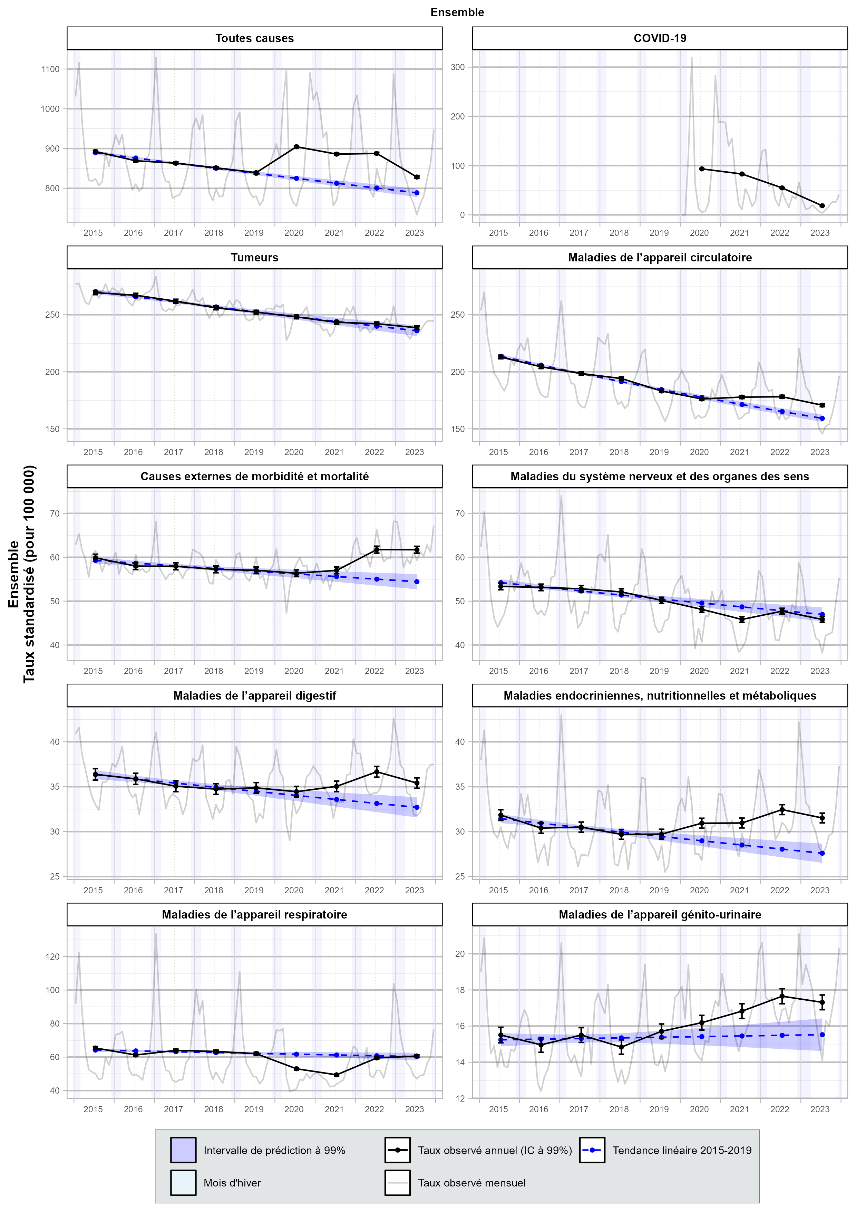
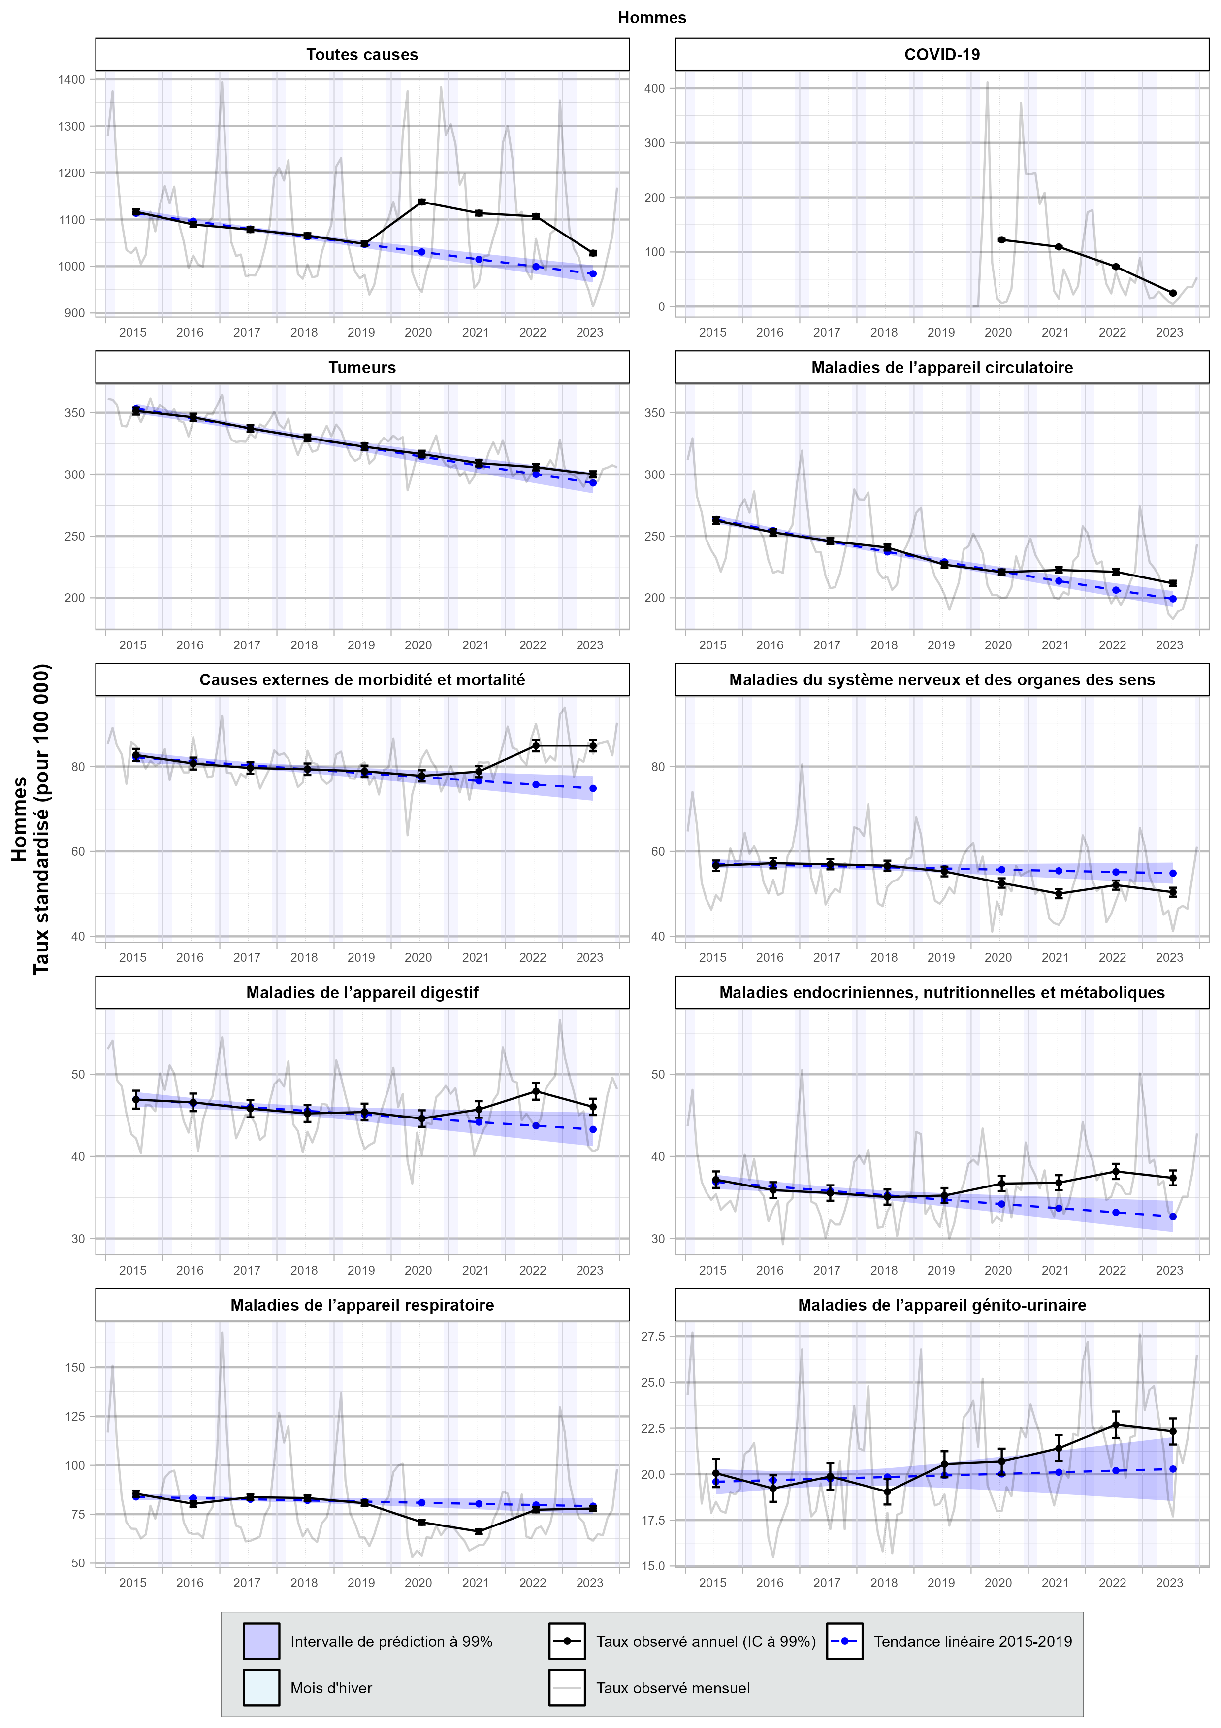
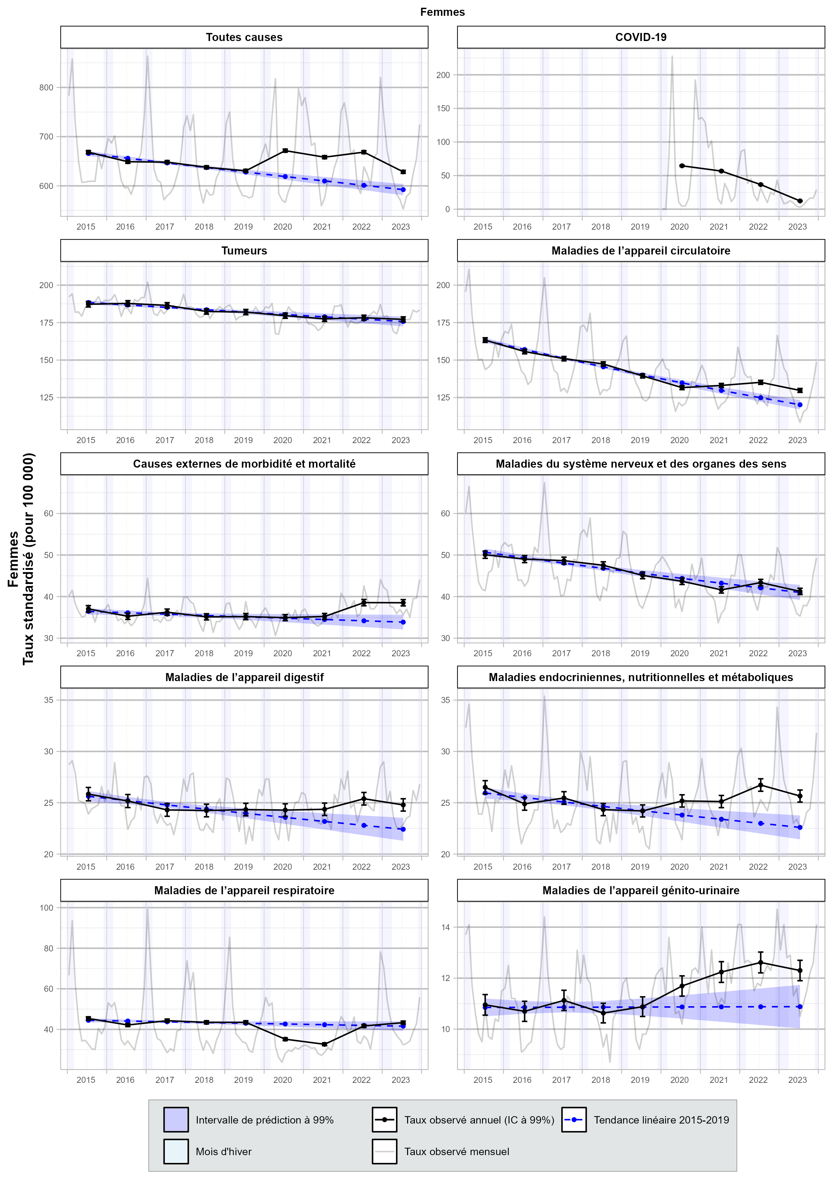

 | 0-64 ans | 65-84 ans | 85 ans et plus
